Hoja1
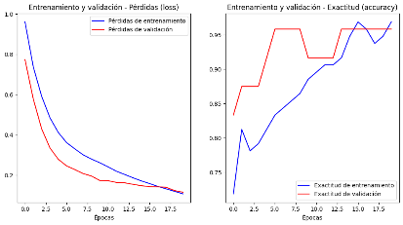
 | Epocas | Capas | Neuronas por capa | Funcion de activación | Función de optimización | Tasa de aprendizaje | Exactitud (%) | Overfiting

1 | 20 | 3 | 128,128,3 | relu,relu,softmax | Adam | 0.002 | 97% | No
2 | 20 | 3 | 128,128,3 | relu, softmax,softamax | Adam | 0.001 | 95% | No
3 | 20 | 4 | 128,128,128,3 | relu,relu,ELU,softmax | Adam | 0.001 | 98% | No
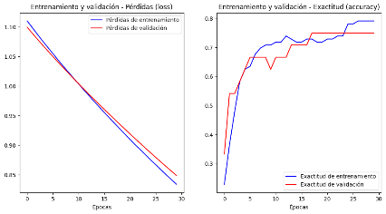
4 | 20 | 4 | 64,64,64,3 | relu,relu,PReLU,softmax | Adam | 0.001 | 90% | No
5 | 30 | 3 | 128,128,3 | relu,relu,softmax | SGD | 0.002 | 71% | No
6 | 30 | 3 | 128,128,3 | relu,relu,softmax | SGD | 0.004 | 74% | No
7 | 30 | 4 | 128,128,128,3 | relu,relu,ELU,softmax | SGD | 0.004 | 79% | No
8 | 40 | 3 | 128,128,3 | relu,relu,softmax | RMSprop | 0.002 | 97% | No
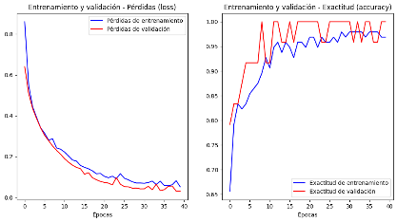
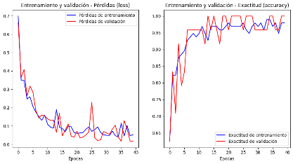
9 | 40 | 3 | 128,128,3 | relu,relu,softmax | RMSprop | 0.004 | 98% | No
10 | 40 | 4 | 128,128,128,3 | relu,relu,PReLU,softmax | RMSprop | 0.004 | 100% | Si

Observaciones:
- Con respecto a las funciones de optimizacion, nos podemos dar cuenta a simple vista que la funcion Adam y RMSprop actuan de manera que con una tasa de aprendizaje de 0.001 o 0.002 dan precisiones cercanas al 100%, mientras que para la funcion SGD, se necesita una tasa de aprendizaje mayor para poder igualar a las otras.
- Con respecto a las Epocas, nos damos cuenta que mientras más se consideren, mayor parece ser la precision, pero si esta sobrepasa cierto valor, se puede llegar a crear overfiting.
- Con respecto a las funciones de activación, se consideraron "ELU" y "PReLU" como adicionales, y parecen funcionar de manera similar a "relu", pues no existe mucha diferencia en los resultados.
- Respecto a las neuronas por capas y capas, podemos deducior que mientras sean más, mayor será la presición. Ya que en la muestra 4, donde se redujo a la mitad las neuronas por capa, se mostró una caida notable de la precisión.
- Respecto a la taza de aprendizaje, en las distintas pruebas hechas vemos que mientras mayor se considere esta, mayor es el exito que nos otorga la red neuronal.

